关系图
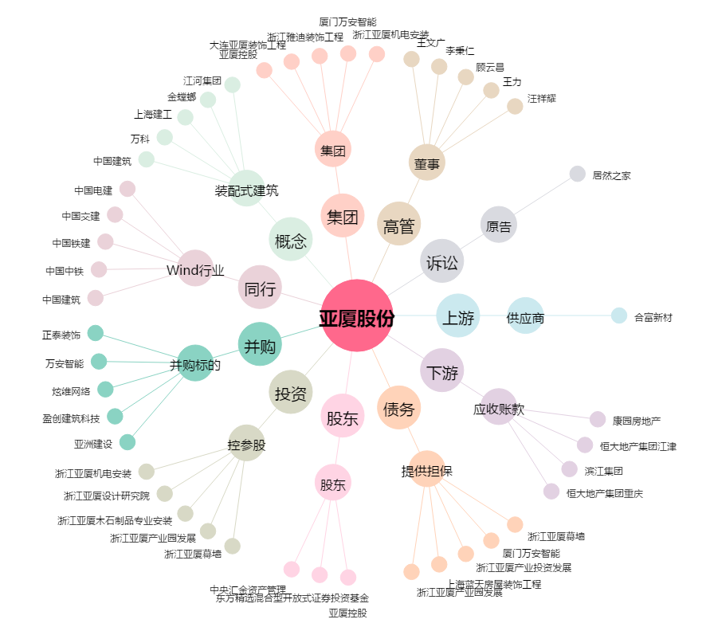
亚厦股份[002375.SZ] - 关系概览图

